TestCaseFor_akakce.com
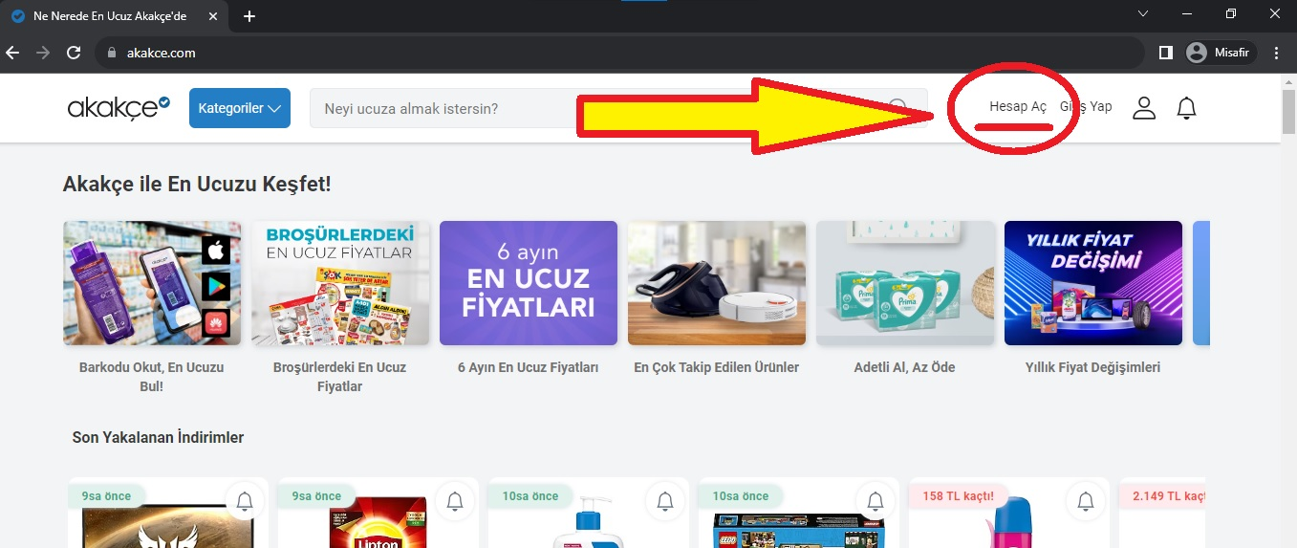
US ID | Test ID | Senaryo Durumu | Açıklama | Önkoşullar | Adımlar | Test Data | Beklenen Sonuçlar | Gerçekleşen Sonuçlar
 |  | Scenario Status | Explanation | Precondition | Steps | Test Data | Expected results | Realized results
US_01 | TC_0101 | Pozitif | Başarılı hesap oluşturma senaryosu | - Test için kullanılacak tarayıcı (Chrome, Safari veya Firefox) yüklü ve başlatılmış durumda olmalıdır. - Test ortamında internet erişimi sağlanmalıdır. - Geçerli şifre enaz 8 karakterli olmalı; büyük-küçük harf ve rakam içermelidir" | 1. Kullanıcı Akakce.com sitesini tarayıcıda açar. 2. Ana sayfada "Hesap Oluştur" seçeneğine tıklar. 3. Kullanıcı gerekli bilgileri eksiksiz doldurur. 4. "Hesap Oluştur" butonuna tıklar. | - Kullanıcı adı: TestUser123 - Soyadı: Tester - E-posta: testuser@example.com - Şifre: Password123 - Cinsiyet: Kadın - Doğum Tarihi: 01/01/1990 | - Hesap oluşturma başarılı olur. - Kullanıcı, hesap doğrulama sayfasına yönlendirilir. | Hesap oluşturma başarılı oldu. | 1HesapOlustur.jpg
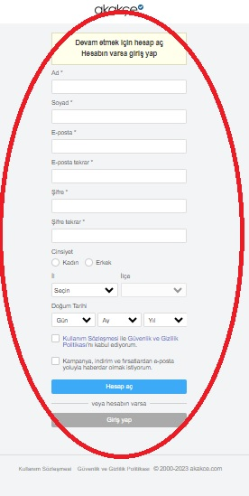
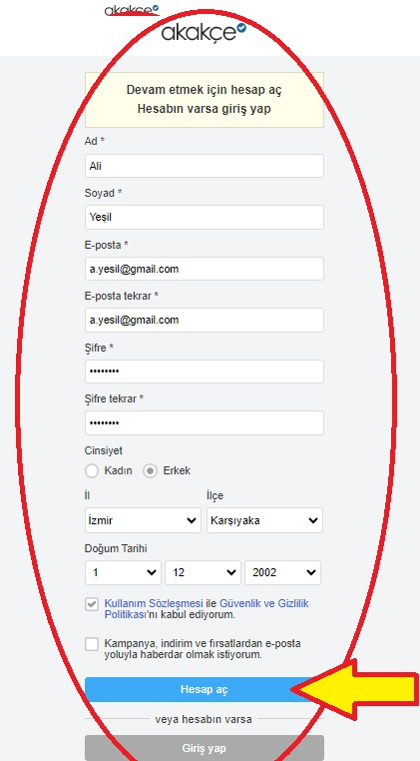
 |  | Positive | SUCCESSFUL ACCOUNTING Scenario | - The browser to be used for the test (Chrome, Safari or Firefox) must be installed and initiated. - Internet access should be provided in the test environment. - The current password must have 8 characters; It should contain large-small letters and numbers " | 1. The user opens the akakce.com site in the browser. 2. On the main page, click "Create Account" option. 3. The user fills the required information completely. 4. Click the "Create Account" button. | - Username: testuser123 - Surname: Tester - e-mail: testuser@example.com - Password: Password123 - Gender: Woman - Date of Birth: 01/01/1990 | - Account creation is successful. - The user is directed to the account verification page. | Account creation was successful. | 2HesapOlustur.jpg
US_01 | TC_0102 | Negatif | Eksik bilgi ile hesap oluşturma senaryosu | - TC001 senaryosundaki önkoşullar (precondition), bu senaryo için de geçerlidir. | 1. Kullanıcı Akakce.com sitesini tarayıcıda açar. 2. Ana sayfada "Hesap Oluştur" seçeneğine tıklar. 3. Kullanıcı sadece bazı bilgileri eksik veya hatalı bir şekilde doldurur. 4. "Hesap Oluştur" butonuna tıklar. | - Eksik veya hatalı bilgi girişi yapılan alanlar: - Kullanıcı adı, - Soyadı, - Cinsiyet, - Doğum Tarihi | - Hesap oluşturma başarısız olur. - Kullanıcıya eksik veya hatalı bilgi girişi hakkında bir hata mesajı gösterilir. | Hesap oluşturma başarısız oldu. Kullanıcı hata mesajı aldı. | 3HesapOlustur.jpg
 |  | Negative | Creation Scenario with Missing Information | - Preconition in the TC001 scenario is also valid for this scenario. | 1. The user opens the akakce.com site in the browser. 2. On the main page, click "Create Account" option. 3. The user only fills some information incomplete or incorrectly. 4. Click the "Create Account" button. | - Areas where incomplete or incorrect information entry: - User name, - Surname, - Gender, - Date of birth | - Creation to account fails. - A error message is shown to the user about missing or incorrect information entry. | Creating an account failed. User received error message. | 4HesapDogrula.jpg
US_02 | TC_0201 | Pozitif | Hesap Doğrulama Kontrolü | Kullanıcının hesabı (Kullanıcının e-posta adresi ve Kullanıcının şifresi) başarılı bir şekilde adım öncesinde oluşturulmalıdır. | 1. Kullanıcı Akakce.com sitesini tarayıcıda açar. 2. Ana sayfada "Hesap Oluştur" seçeneğine tıklar. 3. Kullanıcı geçerli test dataları kullanarak bilgileri doldurur. 4. "Hesap Oluştur" butonuna tıklar. 5. Hesap oluşturma işlemi başarılı bir şekilde tamamlandığında, kullanıcının adının hesap doğrulama sayfasında görüntülendiğini kontrol eder. | Kullanıcı adı: TestUser123 Soyadı: Tester E-posta: testuser@example.com Şifre: Password123 Cinsiyet: Kadın Doğum Tarihi: 01/01/1990 | Hesap oluşturulduktan sonra kullanıcının adı doğru bir şekilde hesap doğrulama sayfasında görüntülenmelidir. | Kullanıcının adı başarılı bir şekilde hesap doğrulama sayfasında görüntülendi.
 |  | Positive | Account Verification Control | The user's account (user's e-mail address and the user's password) must be successfully created step before. | 1. The user opens the akakce.com site in the browser. 2. On the main page, click "Create Account" option. 3. The user fills the information using valid test data. 4. Click the "Create Account" button. 5. When the account creation process is successfully completed, it checks that the user's name is displayed on the account verification page. | Username: testuser123 Surname: Tester E-mail: testuser@example.com Password: Password123 Gender: Woman Date of Birth: 01/01/1990 | Once the account is created, the user's name must be displayed correctly on the account verification page. | The user's name was successfully displayed on the account verification page.
US_03 | TC_0301 | Pozitif | Oturumu Kapatma (Logout) - Başarılı Durum | Kullanıcı web sitesine giriş yapmış durumda olmalıdır. | 1. Kullanıcı Akakce.com sitesini tarayıcıda açar. 2. Kullanıcı giriş yapma sayfasına yönlendirilmişse, geçerli kullanıcı adı ve şifre ile giriş yapar. 3. Kullanıcı hesabına başarılı bir şekilde giriş yapar. 4. Kullanıcı, sayfanın sağ üst köşesinde yer alan "Çıkış Yap" veya benzer bir seçeneğe tıklar. 5. Oturumu kapatma işlemi başarılı bir şekilde tamamlandığında, kullanıcı giriş yapma sayfasına yönlendirilir. | N/A | Kullanıcı hesaptan çıkış yapabilmelidir. Kullanıcı oturumu başarıyla kapattığı zaman giriş yapma sayfasına yönlendirilmelidir. | Kullanıcı hesaptan başarılı bir şekilde çıkış yaptı ve giriş yapma sayfasına yönlendirildi. | 5LogoutOl.jpg
 |  | Positive | Logout - Successful Situation | The user must have logged in to the website. | 1. The user opens the akakce.com site in the browser. 2. If the user is directed to the login page, log in with the current user name and password. 3. Successful access to the user account. 4. The user clicks "output" or a similar option in the upper right corner of the page. 5. When the opening process is completed successfully, the user is directed to the login page. | N/A | The user should be able to exit the account. When the user successfully closes the session, it must be directed to the login page. | The user successfully released from the account and was directed to the login page. | 6LogoutDogrula.jpg
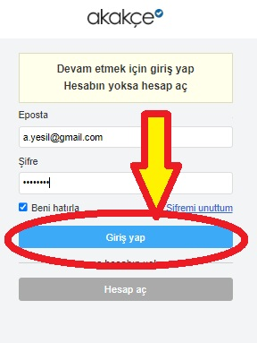
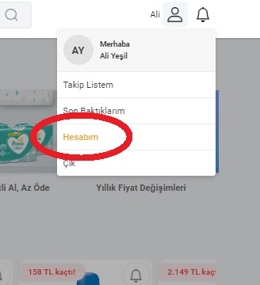
US_04 | TC_0401 | Pozitif | Oturum Açma (Login) - Başarılı Durum | Kullanıcının hesabı (Kullanıcının e-posta adresi ve Kullanıcının şifresi) başarılı bir şekilde oluşturulmuş ve doğrulanmış olmalıdır. | 1. Kullanıcı Akakce.com sitesini tarayıcıda açar. 2. Kullanıcı ana sayfada "Giriş Yap" veya benzer bir seçeneği bulur ve tıklar. 3. Kullanıcı, test datada verilen geçerli bilgileri girer: 4. "Giriş Yap" butonuna tıklar. | 1. E-posta: testuser@example.com 2. Şifre: Password123(doğru ve geçerli şifre) | Kullanıcı verileri doğru olduğu zaman, giriş işlemi başarılı olmalıdır. Kullanıcı sisteme giriş yapabilmelidir. | Kullanıcı giriş bilgilerini doğru girdi ve giriş işlemi başarılı bir şekilde gerçekleşti. Kullanıcı, sisteme başarılı bir şekilde giriş yaptı. | 7LoginOl.jpg
 |  | Positive | Login (Login) - Successful situation | The user's account (user's e-mail address and the user's password) must be successfully created and verified. | 1. The user opens the akakce.com site in the browser. 2. The user finds and clicks on the home page "login" or a similar option. 3. The user enters the valid information given in the test data: 4. Click the "Login" button. | 1. E-mail: testuser@example.com Password: Password123 (Correct and Current Password) | When the user data is correct, the login process must be successful. The user should be able to log in to the system. | User login information entered correctly and the login process was successfully. The user successfully entered the system. | 8LoginDogrula.jpg
US_04 | TC_0402 | Negatif | Oturum Açma (Login) - Geçersiz E-posta ve/veya Şifre | Kullanıcının hesabı (Kullanıcının e-posta adresi ve Kullanıcının şifresi) başarılı bir şekilde oluşturulmuş ve doğrulanmış olmalıdır. | 1. Kullanıcı Akakce.com sitesini tarayıcıda açar. 2. Kullanıcı ana sayfada "Giriş Yap" veya benzer bir seçeneği bulur ve tıklar. 3. Kullanıcı, geçersiz verileri girer: 4. E-posta: testuser@example.com 5. Şifre: InvalidPassword (geçersiz şifre) 6. "Giriş Yap" butonuna tekrar tıklar. | - Geçersiz veriler | Kullanıcı verileri doğru olmadığı zaman, giriş işlemi başarısız olmalıdır. Kullanıcı sistemde oturum açamamalıdır. | Kullanıcı giriş bilgilerini geçersiz girdi ve giriş işlemi başarısız oldu. Kullanıcı, sisteme oturum açamadı.
 |  | Negative | Login (Login) - invalid e -mail and/or password | The user's account (user's e-mail address and the user's password) must be successfully created and verified. | 1. The user opens the akakce.com site in the browser. 2. The user finds and clicks on the home page "login" or a similar option. 3. The user enters invalid data: 4. E-mail: testuser@example.com 5. Password: InvalidPassword (invalid password) 6. Click the "Login" button again. | - invalid data | When the user data are not correct, the login process must fail. The user should not be able to log in to the system. | The user entry information invalidated and the login of the login failed. The user could not log in to the system.
US_04 | TC_0403 | Negatif | Oturum Açma (Login) - Boş (NULL) E-posta ve/veya Şifre | Kullanıcının hesabı (Kullanıcının e-posta adresi ve Kullanıcının şifresi) başarılı bir şekilde oluşturulmuş ve doğrulanmış olmalıdır. | 1. Kullanıcı Akakce.com sitesini tarayıcıda açar. 2. Kullanıcı ana sayfada "Giriş Yap" veya benzer bir seçeneği bulur ve tıklar. 3. "Giriş Yap" butonuna tekrar tıklar. | - Boş (NULL) veriler | Kullanıcı verileri boş olduğu zaman, giriş işlemi başarısız olmalıdır. Kullanıcı sistemde oturum açamamalıdır. | Kullanıcı giriş bilgilerini boş (null) geçti ve giriş işlemi başarısız oldu. Kullanıcı, sisteme oturum açamadı.
 |  | Negative | Login (Login) - Empty (Null) E -mail and/or password | The user's account (user's e-mail address and the user's password) must be successfully created and verified. | 1. The user opens the akakce.com site in the browser. 2. The user finds and clicks on the home page "login" or a similar option. 3. Click the "Login" button again. | - Empty (Null) Data | When the user data is empty, the login process must fail. The user should not be able to log in to the system. | The user has passed the entry information empty (Null) and the login process failed. The user could not log in to the system.
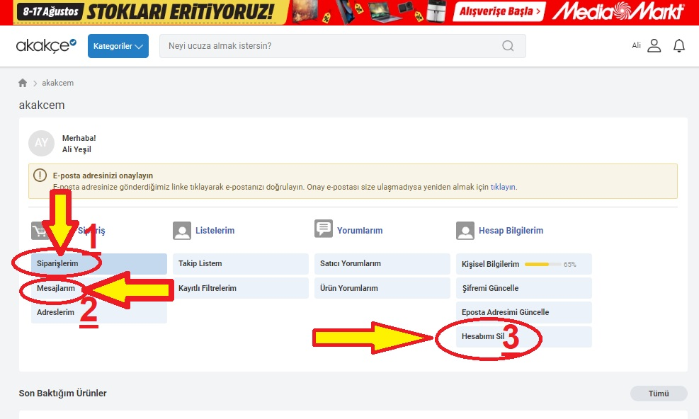
US_05 | TC_0501 | Pozitif | Sipariş Listesi Kontrolü | Kullanıcının hesabı (Kullanıcının e-posta adresi ve Kullanıcının şifresi) başarılı bir şekilde oluşturulmuş ve doğrulanmış olmalıdır. Sipariş listesi kontrolü için sisteme giriş yapılmalıdır. | 1. Kullanıcı Akakce.com sitesini tarayıcıda açar. 2. Kullanıcı ana sayfada "Giriş Yap" veya benzer bir seçeneği bulur ve tıklar. 3. Kullanıcı, aşağıdaki geçerli bilgileri girer: 4. "Giriş Yap" butonuna tıklar. 5. Kullanıcı hesabına başarılı bir şekilde giriş yapar ve Siparişlerim linkine tıklayarak sipariş listesine yönlendirilir. 6. Eğer sipariş listesi boşsa, uygun bir mesajın görüntülendiğini kontrol eder. | E-posta: testuser@example.com Şifre: Password123 (doğru ve geçerli şifre) | Kullanıcı hesabına giriş yapar ve sipariş listesine yönlendirilir. Eğer sipariş listesi boşsa, uygun bir mesaj görüntülenmelidir. | Kullanıcı hesabına giriş yaptı, sipariş listesine yönlendirildi. Sipariş listesi boş ise, uygun bir mesaj görüntülendi. | 10SiparisDogrula.jpg
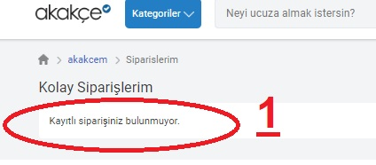
 |  | Positive | Order List Control | The user's account (user's e-mail address and the user's password) must be successfully created and verified. For order list control, the system must be entered. | 1. The user opens the akakce.com site in the browser. 2. The user finds and clicks on the home page "login" or a similar option. 3. The user enters the following information: 4. Click the "Login" button. 5. It successfully login to the user account and is directed to the order list by clicking on my orders link. 6. If the order list is empty, it checks that an appropriate message is displayed. | E-mail: testuser@example.com Password: Password123 (Correct and Current Password) | Login to the user account and directed to the order list. If the order list is empty, an appropriate message must be displayed. | He logged in to the user account, directed to the order list. If the order list is empty, an appropriate message was viewed. | 9Siparis_Mesaj_HesapSilAnaSayfa.jpg
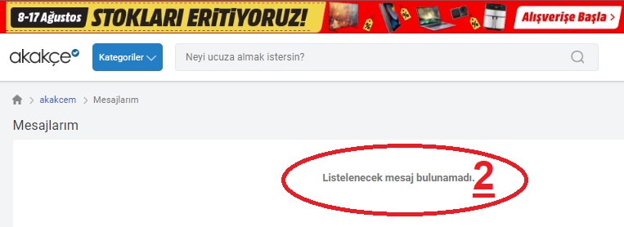
US_06 | TC_0601 | Pozitif | Mesaj Kutusu Kontrolü | Kullanıcının hesabı (Kullanıcının e-posta adresi ve Kullanıcının şifresi) başarılı bir şekilde oluşturulmuş ve doğrulanmış olmalıdır. Mesaj kontrolü için sisteme giriş yapılmalıdır. | Kullanıcı Akakce.com sitesini tarayıcıda açar. Kullanıcı ana sayfada "Giriş Yap" veya benzer bir seçeneği bulur ve tıklar. Kullanıcı, aşağıdaki geçerli bilgileri girer: "Giriş Yap" butonuna tıklar. Kullanıcı hesabına başarılı bir şekilde giriş yapar ve Mesajlarım linkine tıklayarak mesaj kutusuna yönlendirilir. Eğer mesaj kutusu boşsa, uygun bir mesajın görüntülendiğini kontrol eder. | E-posta: testuser@example.com Şifre: Password123 (doğru ve geçerli şifre) | Kullanıcı hesabına giriş yapar ve mesaj kutusuna yönlendirilir. Eğer mesaj kutusu boşsa, uygun bir mesaj görüntülenmelidir. | Kullanıcı hesabına giriş yaptı, mesaj kutusuna yönlendirildi. Mesaj kutusu boş ise, uygun bir mesaj görüntülendi. | 11MesajDogrula.jpg
 |  | Positive | Message box control | The user's account (user's e-mail address and the user's password) must be successfully created and verified. For message control, the system must be entered. | The user opens the akakce.com site in the browser. The user finds and clicks on the home page "login" or a similar option. The user enters the following information: Click the "Login" button. It successfully login to the user account and is directed to the message box by clicking on my messages link. If the message box is empty, it checks that an appropriate message is displayed. | E-mail: testuser@example.com Password: Password123 (Correct and Current Password) | Log in to the user account and directed to the message box. If the message box is empty, an appropriate message must be displayed. | He logged in to the user account, directed to the message box. If the message box is empty, an appropriate message was displayed.
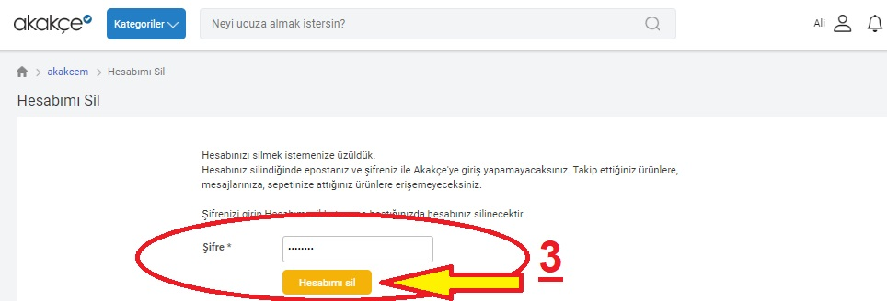
US_07 | TC_0701 | Pozitif | Hesap Silme | Kullanıcının hesabı (Kullanıcının e-posta adresi ve Kullanıcının şifresi) başarılı bir şekilde oluşturulmuş ve doğrulanmış olmalıdır. Hesap silme işlemi, silinecek hesaba giriş yapmadan gerçekleştirilemez | Kullanıcı Akakce.com sitesini tarayıcıda açar. Kullanıcı ana sayfada "Giriş Yap" veya benzer bir seçeneği bulur ve tıklar. Kullanıcı, test data daki geçerli bilgileri girer: "Giriş Yap" butonuna tıklar. Kullanıcı hesabına başarılı bir şekilde giriş yapar. Kullanıcı, hesap ayarları veya profil bölümünden "Hesabımı Sil" veya benzer bir seçeneğe tıklar. Hesap silme işlemi başarılı bir şekilde tamamlandığında, uygun bir mesajın görüntülendiğini kontrol eder. | E-posta: testuser@example.com Şifre: Password123 (doğru ve geçerli şifre) | Kullanıcı hesabına giriş yaparak kendi hesabını sistemden silebilmelidir. Hesap silme işlemi sırasında doğru şifre girildiğinde, hesap başarılı bir şekilde silinebilmelidir. | Kullanıcı hesabına giriş yaparak kendi hesabını başarılı bir şekilde sistemden sildi. Hesap silme işlemi başarılı bir şekilde tamamlandı. | 12HesapSil.jpg
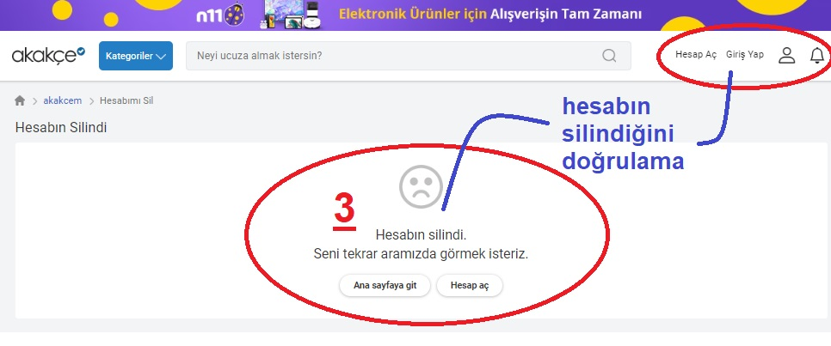
 |  | Positive | Delete account | The user's account (user's e-mail address and the user's password) must be successfully created and verified. Account deletion process cannot be performed without logging into the account to be deleted. | The user opens the akakce.com site in the browser. The user finds and clicks on the home page "login" or a similar option. The user enters the valid information in the test data: Click the "Login" button. Successful access to the user account. The user clicks "delete my account" or similar option from the account settings or profile section. When the account deletion process is successfully completed, it checks that an appropriate message is displayed. | E-mail: testuser@example.com Password: Password123 (Correct and Current Password) | It should be able to delete its own account from the system by logging into the user account. When the correct password is entered during the account deletion process, the account must be deleted successfully. | By logging in to the user account, he successfully deleted his account from the system. The account deletion process was successfully completed. | 13HesabinSilindiginiDogrula.jpg
US_07 | TC_0702 | Negatif (Hesap Silme - Geçersiz Şifre ile) | Kullanıcının, geçersiz bir şifre ile hesabını silme durumunu test etmek. | Kullanıcının hesabı (Kullanıcının e-posta adresi ve Kullanıcının şifresi) başarılı bir şekilde oluşturulmuş ve doğrulanmış olmalıdır. Hesap silme işlemi, silinecek hesaba giriş yapmadan gerçekleştirilemez. | 1. Kullanıcı Akakce.com sitesini tarayıcıda açar. 2. Kullanıcı ana sayfada "Giriş Yap" veya benzer bir seçeneği bulur ve tıklar. 3. Kullanıcı,test datadaki geçerli bilgileri girer: 4. "Giriş Yap" butonuna tıklar. 5. Kullanıcı hesabına başarılı bir şekilde giriş yapar. 6. Kullanıcı, hesap ayarları veya profil bölümünden "Hesabımı Sil" veya benzer bir seçeneğe tıklar. 7. Hesap silme işlemi sırasında, geçersiz bir şifre girer ve işlemi tamamlamaya çalışır. | "E-posta: testuser@example.com Şifre: Password123 (doğru ve geçerli şifre)" | Kullanıcının doğru şifre girmediği durumda, hesap silme işlemi başarısız olmalıdır. Kullanıcının hesabı silinmemelidir. Kullanıcıya uygun bir hata mesajı görüntülenmelidir. | Kullanıcı geçersiz bir şifre girdiği için hesap silme işlemi başarısız oldu. Kullanıcının hesabı silinmedi ve uygun bir hata mesajı görüntülendi.
 |  | Negative (deletion of account - with invalid password) | Test the user's deletion of his account with an invalid password. | The user's account (user's e-mail address and the user's password) must be successfully created and verified. The account deletion cannot be performed without logging into the account to be deleted. | 1. The user opens the akakce.com site in the browser. 2. The user finds and clicks on the home page "login" or a similar option. 3. The user enters the valid information in the test data: 4. Click the "Login" button. 5. Successful access to the user account. 6. The user clicks "delete my account" or a similar option from the account settings or profile section. 7. During the account deletion process, an invalid password enters and tries to complete the process. | "E-mail: testuser@example.com Password: Password123 (Correct and Current Password) " | If the user does not enter the correct password, the account deletion must fail. The user's account should not be deleted. A suitable error message must be displayed for the user. | Since the user entered an invalid password, the account deletion has failed. The user's account was not deleted and an appropriate error message was displayed.

